Лист1
 |  |  |  |  |  | Сумма å
X | 165 | 170 | 175 | 180 | 185 | 875
Y | 168 | 172 | 174 | 178 | 182 | 874
X2 | 27225 | 28900 | 30625 | 32400 | 34225 | 153375
Y2 | 28224 | 29584 | 30276 | 31684 | 33124 | 152892
XY | 27720 | 29240 | 30450 | 32040 | 33670 | 153120

n | 5
Ẋ | 175
Ẏ | 174.8
b | 0.68
a | 55.8

Числитель | 850
Часть 1 | 1250
Часть 2 | 584
Знаменатель | 854.400
r | 0.995

(X-Ẋ)2 | 100 | 25 | 0 | 25 | 100
(Y-Ẏ)2 | 46.24 | 7.84 | 0.64 | 10.24 | 51.84
sx = | 7.91
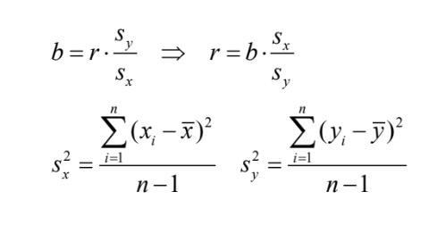
sy = | 5.40
b = | 0.68
r = | 0.995

Лист2
 |  |  |  |  |  |  |  |  |  |  | Сумма å
X | 4.5 | 5.1 | 5.2 | 5.2 | 5.3 | 5.4 | 5.5 | 5.7 | 5.7 | 6.4 | 54
Y | 89 | 87 | 76 | 55 | 48 | 46 | 41 | 28 | 18 | 14 | 502
X2 | 20.25 | 26.01 | 27.04 | 27.04 | 28.09 | 29.16 | 30.25 | 32.49 | 32.49 | 40.96 | 293.78
Y2 | 7921 | 7569 | 5776 | 3025 | 2304 | 2116 | 1681 | 784 | 324 | 196 | 31696
XY | 400.5 | 443.7 | 395.2 | 286 | 254.4 | 248.4 | 225.5 | 159.6 | 102.6 | 89.6 | 2605.5

n | 10
Ẋ | 5.4
Ẏ | 50.2
b | -48.302752294
a | 311.03486239

Числитель | -1053
Часть 1 | 21.8
Часть 2 | 64956
Знаменатель | 1189.975
r | -0.885

(X-Ẋ)2 | 0.81 | 0.09 | 0.04 | 0.04 | 0.01 | 0 | 0.01 | 0.09 | 0.09 | 1
(Y-Ẏ)2 | 1505.44 | 1354.24 | 665.64 | 23.04 | 4.84 | 17.64 | 84.64 | 492.84 | 1036.84 | 1310.44
sx = | 0.49
sy = | 26.87
b = | -48.302752294
r = | -0.885

